calc
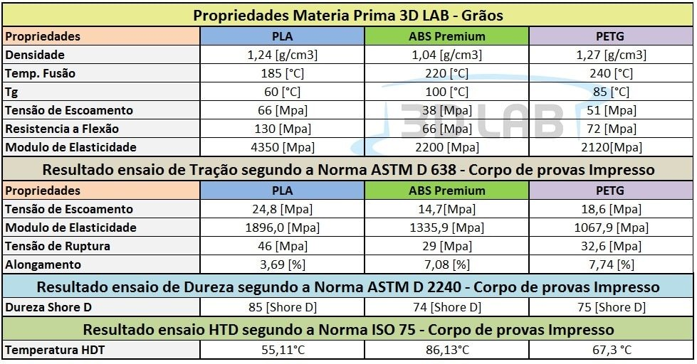

ρ: Densidade (expressa em g/cm3) | 1.2410498152
m: Masa (expressa em g) | 1000
v: Volumen (expressa em cm3) | 805.76942826
S: Superficie (expressa em cm2) | 0.024052818754
l: Comprimento (expressa em cm) | 33500
r: Radio (expressa em cm) | 0.0875

